Ark 1
Kollisjoner 50%, Kollisjoner 90% og Kollisjoner 99%
 | % er hvor stor del av arrayen vi puttet inn.
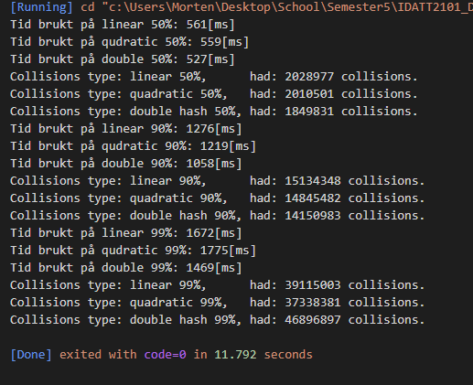
 | Algoritme | Kollisjoner 50% | Kollisjoner 90% | Kollisjoner 99%
 | Linear | 2028977 | 15134348 | 39115003
 | Quad | 2010501 | 14845482 | 37338381
 | Double Hash | 1849831 | 14150983 | 46896897

 | Algoritme | Tid 50% | Tid 90% | Tid 99%
 | Linear | 0.561 | 1.276 | 1.672
 | Quad | 0.559 | 1.219 | 1.775
 | Double Hash | 0.527 | 1.058 | 1.469
Morten Stavik Eggen
Georg Villhelm Seip

 | Som vi kan lese på disse diagrammene, så virker det som at double hashing alltid er raskest.
 | Vi kan dessuten se at det tok ca like mye mer tid å fylle de siste 9% av hashmappet som det tok å fra 50% til 90%, med det kan vi konkludere at kollisjoner koster noe overhead
 | Det ser bare ut som at overheaden fra kollisjoner ikke veier opp mot hvor mye raskere double hashen virket. Tror ikke jeg kan forklare det, men vi kan se at selv når double hashen har betydelig flere kollisjoner
 | så er den fortsatt raskere enn de to andre. Det virker egentlig litt rart for meg, ettersom den gjør multiplikasjon og modula selv, kan eventuelt være at det er fordi de tallene vi bruker der, men kan ikke si 100%.

 | Slet litt med måten jeg bygger randomme tall på, klarte endelig å lage en int array som var mer enn 250k, men får en error om minne pointers (trur jeg) når jeg prøvde å legge til rand()%1000+1.
 | men 100 gikk fint så går for den.

